Desp
PROJECT TEST
Ngôn ngữ: | React JS + fireBase

No. | Modul | Tính năng | Page | Mô tả | Nguồn data | Note
1 | Modul 1 | Đăng nhập (Page) | login | Login bằng username & ID Phân quyền các user theo level 1,2,3,4 (CRUD) | listInfoUser
2 | modul 2 | Trang chính (main page) | mainpage | 1. Header Nav Bar : Tính năng thông báo (notif) khi có 1 bất kỳ user CRUD trên database. | listProduct listPlan listQualityControl | Mô tả cụ thể kèm hình bên dưới
 |  |  |  | 2. body a. Render thông tin sản phẩm từ data b. Có button chuyển đổi kểu render ( view theo dạng table content hoặc dạng image )
 |  |  |  | 3. filter Tính năng lọc các sản phẩm (lọc theo ngày tháng , code , name..)
3 | Modul 3 | Trang thông tin sản phẩm (inforProduct) | inforProduct | Lấy thông tin từ data " list Product" đưa lên form | listProduct
4 | Modul 4 | Trang form cập nhật data (form update data ) | form update | Mở form và update data lên sever | listQualityControl

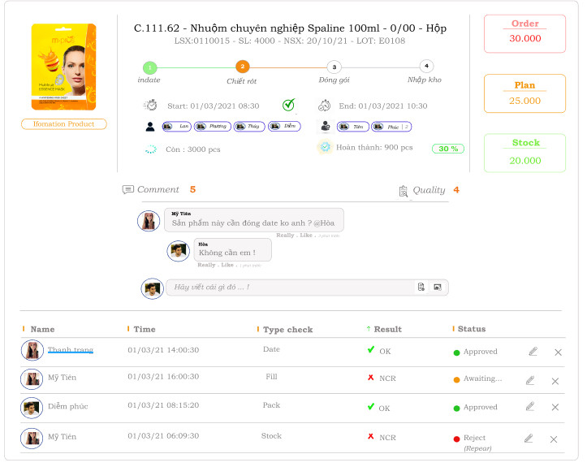
Diễn giải |  |  | Hình ảnh thiết kế cho body |  |  | Lấy từ data listPlan tại field 'oder' Sum theo code sản phẩm , trong tháng
Body : Lấy data nguồn là file " listplan ". Để render
Tiêu đề lấy từ data listPlan, bao gồm các field : code,name,unit,numberOder,qty,dayproduct,lot |  |  |  |  |  | Lấy từ data listPlan tại field 'qty' Sum theo code sản phẩm , trong tháng
Hình ảnh lấy từ data listProduct tại field : imageProduct so sánh code (mã sản phẩm) từ 2 data listplan & listProduct, nếu đúng thì lấy ra link hình ảnh và render |  |  |  |  |  | Lấy từ data listPlan tại field 'stock' Sum theo code sản phẩm , trong tháng
các bước sản xuất lấy từ data listProduct tại field : processStep so sánh code (mã sản phẩm) từ 2 data listplan & listProduct, nếu đúng thì lấy ra các bước (processStep là 1 array). Tại các steps có event click. Khi click vào tại công đoạn nào thì render các thông tin theo công đoạn đó |  |  |  |  |  | Lấy từ data listQualityControl tại field 'repeatCheck' event click sẽ show table bên dưới
Thời gian, con người lấy từ data listQualityControl tại field : startTime, endTime, humanProduct, humanCheck so sánh code (mã sản phẩm) & lot từ 2 data listplan & listQualityControl, nếu đúng thì lấy ra các field trên. note : Xuất hiện nhiều code, lot giống nhau tại data listQualityControl thì render theo checkTime gần nhất
tabale lấy từ data listQualityControl tại field : humanCheck, Checktime, process, resultCheck, approved so sánh code (mã sản phẩm) & lot từ 2 data listplan & listQualityControl, nếu đúng thì lấy ra tất cả các field trên. event status có 3 trạng thái : approved, awatting, reject . mặc định là awatting. edit , delete dành cho admin .

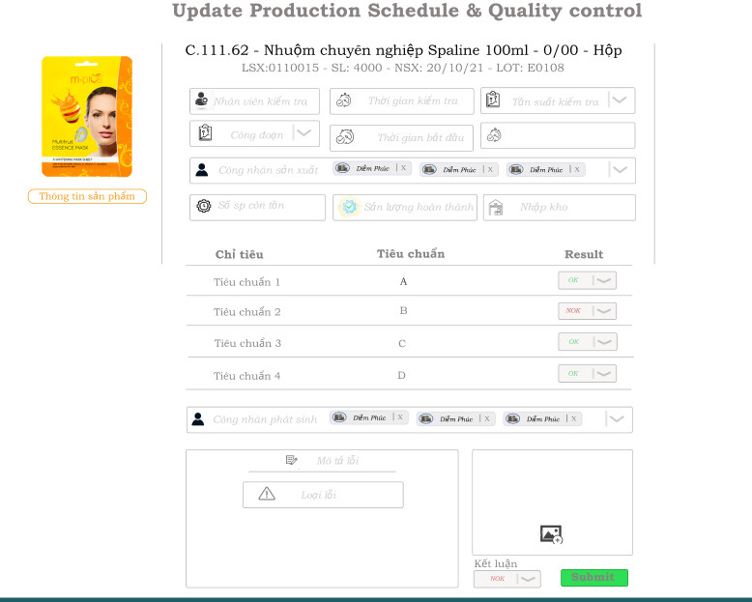
 | Diễn giải
 | Tại trang main page vị trí các step gắn vào event click , sẽ show form này. Data trong form này sẽ update đến listQualityControl |  |  |  |  | đếm số lần đã kiểm tra tại data listQualityControl, theo code & Lot& processStep
 | Phần tiêu đề sẽ lấy thông lại thông tin của sản phẩm muốn update data. |  |  |  |  | Danh sách công nhân sản xuất: lấy data từ listHumanProduct. Dạng chip
 | Lấy từ data listHumanCheck, dạng combobox , mặc định là lấy theo user login |  |  |  |  | Dạng number , để check sản lượng
 | Công đoạn : data từ listPlan field processStep, mặt định là tại công đoạn đang chọn.
 | thời gian kiểm tra: Dạng dd/mm/yyyy hh:mm , mặc định là hiện tại. Thời gian bắt đầu , nếu data (startTime) tại listQualityControl chưa có thì cho nhập tay, nếu đã có data thì lấy data tại listQualityControl Thời gian kết thúc : Nhập thủ công |  |  |  |  | Dạng table Lấy data từ listProduct dạng check (OK ,NOK)
 |  |  |  |  |  |  | Hình ảnh chụp

